Đăng nhập
Project Name | Xây Dựng Website Bán Xe Tích Hợp AI Tư Vấn & Đặt Lịch Hẹn Trải Nghiệm
Module Code | Đăng nhập
 | Hoàn thành | Lỗi | Chưa kiểm tra | Bị chăn | Tổng số trường hợp thử nghiệm
Round 1 | 14 | 0 | 0 | 0 | 14
Round 2 | 14 | 0 | 0 | 0 | 14
 | 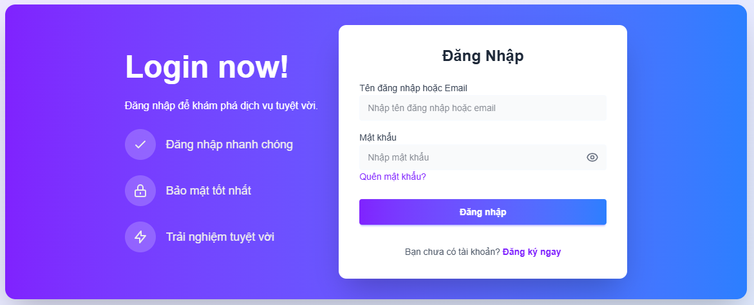
Test Case ID | Mô tả | Hành động | Điều kiện tiên quyết | Kết quả mong đợi | Kết quả thực tế | Kết quả |  |  | Kết quả |  |  | Chú thích
 |  |  |  |  |  | Vòng 1 |  |  | Vòng 2
 |  |  |  |  |  | Trạng thái | Ngày kiểm tra | Người kiểm tra | Trạng thái | Ngày kiểm tra | Người kiểm tra
GUI_SHOW Trang đăng nhập
GUI-DN01 | [Login] Label |  |  | Label : black - Status : enable | -Label : black -Status : enable | Passed | 2025-03-29 | Thịnh | Passed | 2025-03-30 | Thịnh
GUI-DN02 | [Email or Username] Textbox |  |  | Text color : black - Status : enable | -Text color : black -Status : enable | Passed | 2025-03-29 | Thịnh | Passed | 2025-03-30 | Thịnh
GUI-DN03 | [Mật khẩu] Textbox |  |  | Text color : black - Status : enable | -Text color : black -Status : enable | Passed | 2025-03-29 | Thịnh | Passed | 2025-03-30 | Thịnh
GUI-DN04 | [Login] Button |  |  | Text color : white - Background : purple - Status : enable | Text color : white - Background : purple - Status : enable | Passed | 2025-03-29 | Thịnh | Passed | 2025-03-30 | Thịnh
GUI-DN05 | [Register Here] Link |  |  | Text color : blue - Status : clickable | Text color : blue - Status : clickable | Passed | 2025-03-29 | Thịnh | Passed | 2025-03-30 | Thịnh
GUI-DN06 | [Forgot Password?] Link |  |  | Text color : black - Status : clickable | Text color : black - Status : clickable | Passed | 2025-03-29 | Thịnh | Passed | 2025-03-30 | Thịnh
FUNCTION_SHOW Trang đăng nhập
FUNC-DN01 | Xác thực trang đăng nhập đang hiển thị | 1. Truy cập website 2. Hiển thị trang đăng nhập | Truy cập vào hệ thống | Hiển thị trang đăng nhập . | Hiển thị trang đăng nhập . | Passed | 2025-03-29 | Thịnh | Passed | 2025-03-30 | Thịnh
FUNC-DN02 | Đăng nhập thành công | 1. Email/Tên đăng nhập: daanhthinh@gmail.com 2. Mật khẩu: Password123@ 3. Nhấn nút "Login" | Truy cập vào hệ thống | Hệ thống đăng nhập thành công và chuyển sang trang chính | Hệ thống đăng nhập thành công và chuyển sang trang chính | Passed | 2025-03-29 | Thịnh | Passed | 2025-03-30 | Thịnh
FUNC-DN03 | Đăng nhập thất bại khi điền sai Email/Username hoặc Password | 1. Email/Tên đăng nhập: wrongemail@gmail.com 2. Mật khẩu: wrongpassword 3. Nhấn nút "Login" | Truy cập vào hệ thống | Hệ thống thông báo lỗi: "Authentication failed" | Hệ thống thông báo lỗi: "Authentication failed" | Passed | 2025-03-29 | Thịnh | Passed | 2025-03-30 | Thịnh
FUNC-DN04 | Để trống trường "Password" | 1. Email/Tên đăng nhập: daanhthinh@gmail.com 2. Không nhập Mật khẩu 3. Nhấn nút "Login" | Truy cập vào hệ thống | Thông báo lỗi: "Please fill out this field" | Thông báo lỗi: "Please fill out this field" | Passed | 2025-03-29 | Thịnh | Passed | 2025-03-30 | Thịnh
FUNC-DN05 | Để trống trường "Email or Username" | 1. Không nhập Email/Tên đăng nhập 2. Mật khẩu: password123 3. Nhấn nút "Login" | Truy cập vào hệ thống | Thông báo lỗi: "Please fill out this field" | Thông báo lỗi: "Please fill out this field" | Passed | 2025-03-29 | Thịnh | Passed | 2025-03-30 | Thịnh
FUNC-DN06 | Để trống tất cả các trường dữ liệu | 1. Không nhập Email/Tên đăng nhập 2. Không nhập Mật khẩu 3. Nhấn nút "Login" | Truy cập vào hệ thống | Thông báo lỗi: "Please fill out this field" | Thông báo lỗi: "Please fill out this field" | Passed | 2025-03-29 | Thịnh | Passed | 2025-03-30 | Thịnh
FUNC-DN07 | Kiểm tra chức năng "Register Here" | 1. Nhấn vào link "Register Here" | Truy cập vào hệ thống | Hệ thống chuyển hướng đến trang đăng ký | Hệ thống chuyển hướng đến trang đăng ký | Passed | 2025-03-29 | Thịnh | Passed | 2025-03-30 | Thịnh
FUNC-DN08 | Kiểm tra chức năng "Forgot Password?" | 1. Nhấn vào link "Forgot Password?" | Truy cập vào hệ thống | Hệ thống chuyển hướng đến trang khôi phục mật khẩu | Hệ thống chuyển hướng đến trang khôi phục mật khẩu | Passed | 2025-03-29 | Thịnh | Passed | 2025-03-30 | Thịnh

Đăng xuất
Project Name | Xây Dựng Website Bán Xe Tích Hợp AI Tư Vấn & Đặt Lịch Hẹn Trải Nghiệm
Module Code | Đăng xuất
 | Hoàn thành | Lỗi | Chưa kiểm tra | Bị chăn | Tổng số trường hợp thử nghiệm
Round 1 | 2 | 0 | 0 | 0 | 2
Round 2 | 2 | 0 | 0 | 0 | 2
 | 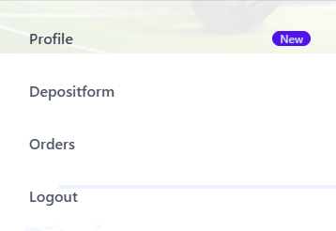
Test Case ID | Mô tả | Hành động | Điều kiện tiên quyết | Kết quả mong đợi | Kết quả thực tế | Kết quả |  |  | Kết quả |  |  | Chú thích
 |  |  |  |  |  | Vòng 1 |  |  | Vòng 2
 |  |  |  |  |  | Trạng thái | Ngày kiểm tra | Người kiểm tra | Trạng thái | Ngày kiểm tra | Người kiểm tra
GUI_SHOW Trang đăng xuất
GUI-DK01 | [Dashbroad, Orders, Password Change, Account Details, Logout] Listbox |  |  | -Text color: white -Status : enable | -Text color: white -Status : enable | Passed | 2025-03-29 | Thịnh | Passed | 2025-03-30 | Thịnh
FUNCTION_SHOW Trang đăng xuất
FUNC-DK01 | Đăng xuất thành công | 1. Truy cập web và đăng nhập hệ thống 2. Bấm vào biểu tượng người dùng 3. Bấm vào "Đăng xuất" ở listbox | Truy cập vào hệ thống | Hệ thống chuyển qua trang chủ | Hệ thống chuyển qua trang chủ | Passed | 2025-03-29 | Thịnh | Passed | 2025-03-30 | Thịnh

Đăng ký
Project Name | Xây Dựng Website Bán Xe Tích Hợp AI Tư Vấn & Đặt Lịch Hẹn Trải Nghiệm
Module Code | Đăng ký
 | Hoàn thành | Lỗi | Chưa kiểm tra | Bị chăn | Tổng số trường hợp thử nghiệm
Round 1 | 14 | 0 | 0 | 0 | 14
Round 2 | 14 | 0 | 0 | 0 | 14
 | 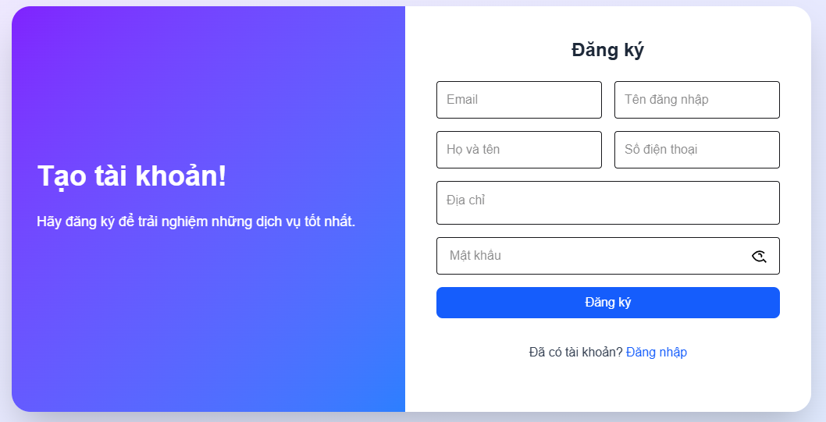
Test Case ID | Mô tả | Hành động | Điều kiện tiên quyết | Kết quả mong đợi | Kết quả thực tế | Kết quả |  |  | Kết quả |  |  | Chú thích
 |  |  |  |  |  | Vòng 1 |  |  | Vòng 2
 |  |  |  |  |  | Trạng thái | Ngày kiểm tra | Người kiểm tra | Trạng thái | Ngày kiểm tra | Người kiểm tra
GUI_SHOW Trang đăng ký
GUI-DK01 | [Email] Textbox |  |  | -Label : black -Status : enable | -Label : black -Status : enable | Passed | 2025-03-29 | Thịnh | Passed | 2025-03-30 | Thịnh
GUI-DK02 | [Tên đăng nhập] Textbox |  |  | -Label : black -Status : enable | -Label : black -Status : enable | Passed | 2025-03-29 | Thịnh | Passed | 2025-03-30 | Thịnh
GUI-DK03 | [Họ và tên] Textbox |  |  | -Text color : black -Status : enable | -Text color : black -Status : enable | Passed | 2025-03-29 | Thịnh | Passed | 2025-03-30 | Thịnh
GUI-DK04 | [Số điện thoại] Textbox |  |  | -Text color : black -Status : enable | -Text color : black -Status : enable | Passed | 2025-03-29 | Thịnh | Passed | 2025-03-30 | Thịnh
GUI-DK05 | [Địa chỉ] Textbox |  |  | -Text color : black -Status : enable | -Text color : black -Status : enable | Passed | 2025-03-29 | Thịnh | Passed | 2025-03-30 | Thịnh
GUI-DK06 | [Mật khẩu] Textbox |  |  | -Text color : black -Status : enable | -Text color : black -Status : enable | Passed | 2025-03-29 | Thịnh | Passed | 2025-03-30 | Thịnh
GUI-DK07 | [Đăng ký] Button |  |  | -Text color : white -Status : enable -Background : blue | -Text color : white -Status : enable -Background : blue | Passed | 2025-03-29 | Thịnh | Passed | 2025-03-30 | Thịnh
FUNCTION_SHOW Trang đăng ký
FUNC-DK01 | Đăng ký tài khoản thành công | 1. Truy cập vào trang đăng ký tài khoản 2. Email: user@example.com 3. Tên đăng nhập: user123 4. Tên: Nguyễn Văn A 5. Số điện thoại: 0912345678 6. Địa chỉ: 123 Đường ABC 7. Mật khẩu: Password123@ 8. Click vào nút "Đăng ký" |  | Hệ thống thông báo đăng ký tài khoản thành công, sau đó quay về trang đăng nhập | Hệ thống thông báo đăng ký tài khoản thành công, sau đó quay về trang đăng nhập | Passed | 2025-03-29 | Thịnh | Passed | 2025-03-30 | Thịnh
FUNC-DK02 | Đăng ký tài khoản không thành công vì nhập FullName chứa ký tự đặc biệt (!@#$%^&*";<>/\|) hoặc <4 và >12 ký tự | 1. Email: user@example.com 2. Tên đăng nhập: u!@#$ 3. Tên: Nguyễn Văn A 4. Số điện thoại: 0912345678 5. Địa chỉ: 123 Đường ABC 6. Mật khẩu: Password123@ 7. Click vào nút "Đăng ký" |  | Hệ thống thông báo" Mật khẩu phải chứa ít nhất một chữ cái" | Hệ thống thông báo" Mật khẩu phải chứa ít nhất một chữ cái" | Passed | 2025-03-29 | Thịnh | Passed | 2025-03-30 | Thịnh
FUNC-DK03 | Đăng ký tài khoản không thành công vì nhập trùng tên đăng nhập | 1. Email: existing@example.com 2. Tên đăng nhập: existinguser 3. Tên: Nguyễn Văn A 4. Số điện thoại: 0912345678 5. Địa chỉ: 123 Đường ABC 6. Mật khẩu: Password123 7. Click vào nút "Đăng ký" |  | Hệ thống thông báo "Email hoặc tên đăng nhập đã tồn tại", sau đó yêu cầu người dùng nhập lại | Hệ thống thông báo "Email hoặc tên đăng nhập đã tồn tại", sau đó yêu cầu người dùng nhập lại | Passed | 2025-03-29 | Thịnh | Passed | 2025-03-30 | Thịnh
FUNC-DK04 | Đăng ký tài khoản không thành công vì nhập email không đúng định dạng | 1. Email: invalidemail 2. Tên đăng nhập: user123 3. Tên: Nguyễn Văn A 4. Số điện thoại: 0912345678 5. Địa chỉ: 123 Đường ABC 6. Mật khẩu: Password123@ 7. Click vào nút "Đăng ký" |  | Hệ thống thông báo "Email không hợp lệ" | Hệ thống thông báo "Email không hợp lệ" | Passed | 2025-03-29 | Thịnh | Passed | 2025-03-30 | Thịnh
FUNC-DK05 | Đăng ký tài khoản thất bại vì để trống 1 trong các trường bắt buộc | 1. Email: user@example.com 2. Tên đăng nhập: user123 3. Tên: (để trống) 4. Số điện thoại: 0912345678 5. Địa chỉ: 123 Đường ABC 6. Mật khẩu: Password123@ 7. Click vào nút "Đăng ký" |  | Thông báo lỗi: "Please fill out this field" | Thông báo lỗi: "Please fill out this field" | Passed | 2025-03-29 | Thịnh | Passed | 2025-03-30 | Thịnh
FUNC-DK06 | Nhập sai số SĐT nhưng vẫn đăng ký thành công | 1. Email: user@example.com 2. Tên đăng nhập: user123 3. Tên: Nguyễn Văn A 4. Số điện thoại: 0912 5. Địa chỉ: 123 Đường ABC 6. Mật khẩu: Password123@ 7. Click vào nút "Đăng ký" |  | Hệ thống thông báo "Số điện thoại không hợp lệ" | Hệ thống thông báo "Số điện thoại không hợp lệ" | Passed | 2025-03-29 | Thịnh | Passed | 2025-03-30 | Thịnh
FUNC-DK07 | Kiểm tra chức năng chuyển về trang đăng nhập | 1. Nhấn vào link "Đăng nhập" ở dưới nút đăng ký |  | Hệ thống chuyển hướng đến trang đăng nhập | Hệ thống chuyển hướng đến trang đăng nhập | Passed | 2025-03-29 | Thịnh | Passed | 2025-03-30 | Thịnh

Quên mật khẩu
Project Name | Xây Dựng Website Bán Xe Tích Hợp AI Tư Vấn & Đặt Lịch Hẹn Trải Nghiệm
Module Code | Quên mật khẩu
 | Hoàn thành | Lỗi | Chưa kiểm tra | Bị chăn | Tổng số trường hợp thử nghiệm
Round 1 | 9 | 0 | 0 | 0 | 9
Round 2 | 9 | 0 | 0 | 0 | 9
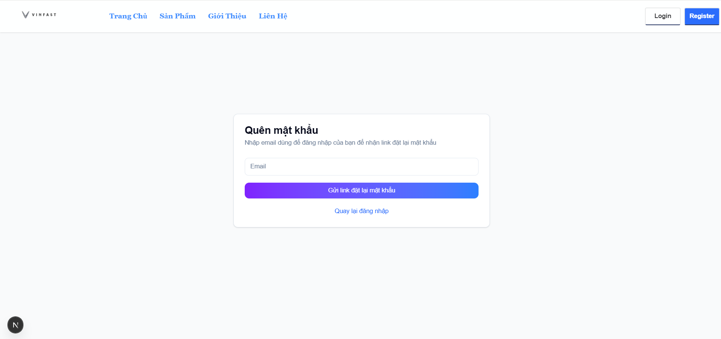
Test Case ID | Mô tả | Hành động | Điều kiện tiên quyết | Kết quả mong đợi | Kết quả thực tế | Kết quả |  |  | Kết quả |  |  | Chú thích
 |  |  |  |  |  | Vòng 1 |  |  | Vòng 2
 |  |  |  |  |  | Trạng thái | Ngày kiểm tra | Người kiểm tra | Trạng thái | Ngày kiểm tra | Người kiểm tra
GUI_SHOW Trang quên mật khẩu
GUI-QMK01 | [Quên mật khẩu] Label |  |  | Label : black - Status : enable | Label : black - Status : enable | Passed | 2025-04-02 | Việt | Passed | 2025-04-03 | Việt
GUI-QMK02 | [Email] Textbox |  |  | Text color : black - Status : enable | Text color : black - Status : enable | Passed | 2025-04-02 | Việt | Passed | 2025-04-03 | Việt
GUI-QMK03 | [Gửi link đặt lại mật khẩu] Button |  |  | Text color : white - Background : purple - Status : enable | Text color : white - Background : purple - Status : enable | Passed | 2025-04-02 | Việt | Passed | 2025-04-03 | Việt
GUI-QMK04 | [Quay lại đăng nhập] Button |  |  | Text color : blue | Text color : blue | Passed | 2025-04-02 | Việt | Passed | 2025-04-03 | Việt
FUNCTION_SHOW Trang xem chi tiết sản phẩm
FUNC-QMK01 | Kiểm tra xem form có yêu cầu một địa chỉ email hợp lệ. | 1. Nhập email hợp lệ(hpa220377@gmail.com) 2. Nhấn gửi link đặt lại mật khẩu | Đã đăng ký tài khoản | Hệ thống chấp nhận và gửi liên kết reset mật khẩu | Hệ thống chấp nhận và gửi liên kết reset mật khẩu | Passed | 2025-04-02 | Việt | Passed | 2025-04-03 | Việt
FUNC-QMK02 | Kiểm tra xem form có yêu cầu một địa chỉ email không hợp lệ. | 1. Nhập email hợp lệ(hpa220377gmail.com) 2. Nhấn gửi link đặt lại mật khẩu | Đã đăng ký tài khoản | Hệ thống thông báo "Email không hợp lệ" | Hệ thống thông báo "Email không hợp lệ" | Passed | 2025-04-02 | Việt | Passed | 2025-04-03 | Việt
FUNC-QMK03 | Kiểm tra mật khẩu mới không đúng yêu cầu về độ dài | 1. Nhập mật khẩu mới có độ dài nhỏ hơn 8 ký tự (B@viet) 2. Nhập lại mật khẩu xác nhận 3. Nhấn đặt lại mật khẩu | Đã đăng ký tài khoản | Hệ thống thông báo "Mật khẩu mới phải có ít nhất 8 ký tự" | Hệ thống thông báo "Mật khẩu mới phải có ít nhất 8 ký tự" | Passed | 2025-04-02 | Việt | Passed | 2025-04-03 | Việt
FUNC-QMK04 | Kiểm tra khi mật khẩu mới và mật khẩu xác nhận không trùng khớp. | 1. Nhập mật khẩu mới hợp lệ 2. Nhập mật khẩu xác nhận không trùng khớp với mật khẩu mới 3. Nhấn đổi mật khẩu | Đã đăng ký tài khoản | Hệ thống thông báo "Mật khẩu xác nhận không khớp" | Hệ thống thông báo "Mật khẩu xác nhận không khớp" | Passed | 2025-04-02 | Việt | Passed | 2025-04-03 | Việt
FUNC-QMK05 | Kiểm tra trường hợp nhấn gửi link lấy link đặt lại mật khẩu nhưng không nhập email | 1. Không nhập email 2. Nhấn gửi link đặt lại mật khẩu | Đã đăng ký tài khoản | Hệ thống thông báo "Vui lòng nhập email" | Hệ thống thông báo "Vui lòng nhập email" | Passed | 2025-04-02 | Việt | Passed | 2025-04-03 | Việt

Đổi mật khẩu
Project Name | Xây Dựng Website Bán Xe Tích Hợp AI Tư Vấn & Đặt Lịch Hẹn Trải Nghiệm
Module Code | Đổi mật khẩu
 | Hoàn thành | Lỗi | Chưa kiểm tra | Bị chăn | Tổng số trường hợp thử nghiệm
Round 1 | 11 | 0 | 0 | 0 | 11
Round 2 | 11 | 0 | 0 | 0 | 11
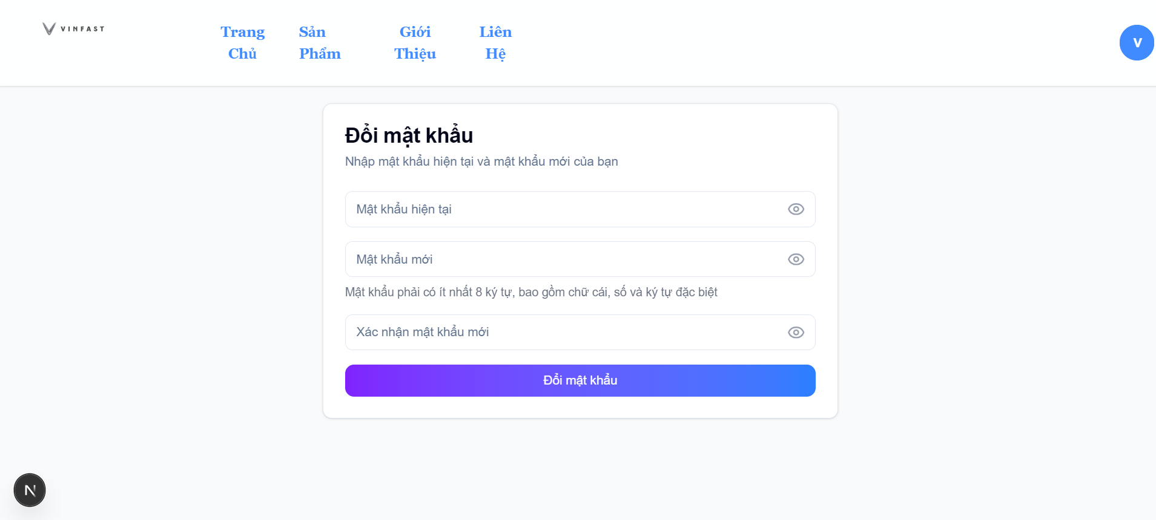
Test Case ID | Mô tả | Hành động | Điều kiện tiên quyết | Kết quả mong đợi | Kết quả thực tế | Kết quả |  |  | Kết quả |  |  | Chú thích
 |  |  |  |  |  | Vòng 1 |  |  | Vòng 2
 |  |  |  |  |  | Trạng thái | Ngày kiểm tra | Người kiểm tra | Trạng thái | Ngày kiểm tra | Người kiểm tra
GUI_SHOW Trang xem sản phẩm
GUI-DMK01 | [Đổi mật khẩu] Label |  |  | Label : black - Status : enable | Label : black - Status : enable | Passed | 2025-04-02 | Việt | Passed | 2025-04-03 | Việt
GUI-DMK02 | [Mật khẩu mới] Textbox |  |  | Text color : black - Status : enable | Text color : black - Status : enable | Passed | 2025-04-02 | Việt | Passed | 2025-04-03 | Việt
GUI-DMK03 | [Xác nhận mật khẩu mới] Textbox |  |  | Text color : black - Status : enable | Text color : black - Status : enable | Passed | 2025-04-02 | Việt | Passed | 2025-04-03 | Việt
GUI-DMK04 |  |  |  | Text color : black - Status : enable | Text color : black - Status : enable | Passed | 2025-04-02 | Việt | Passed | 2025-04-03 | Việt
GUI-DMK05 | [Đổi mật khẩu] Button |  |  | Text color : black - Background : purple - Status : enable | Text color : black - Background : purple - Status : enable | Passed | 2025-04-02 | Việt | Passed | 2025-04-03 | Việt
FUNCTION_SHOW Trang xem chi tiết sản phẩm
FUNC-DMK01 | Kiểm tra chức năng đổi mật khẩu khi người dùng nhập đúng mật khẩu hiện tại và mật khẩu mới hợp lệ. | 1. Nhập mật khẩu hiện tại 2. Nhập mật khẩu có ít nhất 8 ký tự, bao gồm chữ, số và ký tự đặc biệt 3. Nhập lại mật khẩu mới 4. Nhấn đổi mật khẩu | Đã đăng nhập thành công | Hệ thống thông báo "Đổi mật khẩu thành công" | Hệ thống thông báo "Đổi mật khẩu thành công" | Passed | 2025-04-02 | Việt | Passed | 2025-04-03 | Việt
FUNC-DMK02 | Kiểm tra đổi mật khẩu khi mật khẩu hiện tại nhập sai | 1. Nhập mật khẩu hiện tại sai 2. Nhập mật khẩu mới hợp lệ 3. Nhập lại mật khẩu mới 4. Nhấn đổi mật khẩu | Đã đăng nhập thành công | Hệ thống thông báo "Mật khẩu hiện tại không đúng" | Hệ thống thông báo "Mật khẩu hiện tại không đúng" | Passed | 2025-04-02 | Việt | Passed | 2025-04-03 | Việt
FUNC-DMK03 | Kiểm tra mật khẩu mới không đúng yêu cầu về độ dài | 1. Nhập mật khẩu hiện tại đúng 2. Nhập mật khẩu mới có độ dài nhỏ hơn 8 ký tự (B@viet) 3. Nhập lại mật khẩu mới 4. Nhấn đổi mật khẩu | Đã đăng nhập thành công | Hệ thống thông báo "Mật khẩu mới phải có ít nhất 8 ký tự" | Hệ thống thông báo lỗi "Mật khẩu mới phải có ít nhất 8 ký tự" | Passed | 2025-04-02 | Việt | Passed | 2025-04-03 | Việt
FUNC-DMK04 | Kiểm tra khi mật khẩu mới và mật khẩu xác nhận không trùng khớp. | 1. Nhập mật khẩu hiện tại đúng 2. Nhập mật khẩu mới hợp lệ 3. Nhập mật khẩu xác nhận không trùng khớp với mật khẩu mới 4. Nhấn đổi mật khẩu | Đã đăng nhập thành công | Hệ thống thông báo "Mật khẩu xác nhận không khớp" | Hệ thống thông báo "Mật khẩu xác nhận không khớp" | Passed | 2025-04-02 | Việt | Passed | 2025-04-03 | Việt
FUNC-DMK05 | Kiểm tra khi mật khẩu mới không chứa ít nhất một ký tự đặc biệt | 1. Nhập mật khẩu hiện tại đúng 2. Nhập mật khẩu mới không chứa ký tự đặc biệt (Newpasssword123) 3. Nhập lại mật khẩu mới để xác nhận 4. Nhấn đổi mật khẩu" | Đã đăng nhập thành công | Hệ thống thông báo "Mật khẩu mới phải chứa ít nhất một ký tự đặc biệt " | Hệ thống thông báo "Mật khẩu mới phải chứa ít nhất một ký tự đặc biệt " | Passed | 2025-04-02 | Việt | Passed | 2025-04-03 | Việt
FUNC-DMK06 | Kiểm tra khi mật khẩu mới không chứa ít nhất một chữ cái | 1. Nhập mật khẩu hiện tại đúng 2. Nhập mật khẩu mới không chứa chữ cái (22032003@) 3. Nhập lại mật khẩu mới để xác nhận 4. Nhấn đổi mật khẩu" | Đã đăng nhập thành công | Hệ thống thông báo "Mật khẩu mới phải chứa ít nhất một chữ cái" | Hệ thống thông báo "Mật khẩu mới phải chứa ít nhất một chữ cái" | Passed | 2025-04-02 | Việt | Passed | 2025-04-03 | Việt

Quản lý xe
Project Name | Xây Dựng Website Bán Xe Tích Hợp AI Tư Vấn & Đặt Lịch Hẹn Trải Nghiệm
Module Code | Quản lý xe
 | Hoàn thành | Lỗi | Chưa kiểm tra | Bị chăn | Tổng số trường hợp thử nghiệm
Round 1 | 19 | 0 | 0 | 0 | 19
Round 2 | 19 | 0 | 0 | 0 | 19
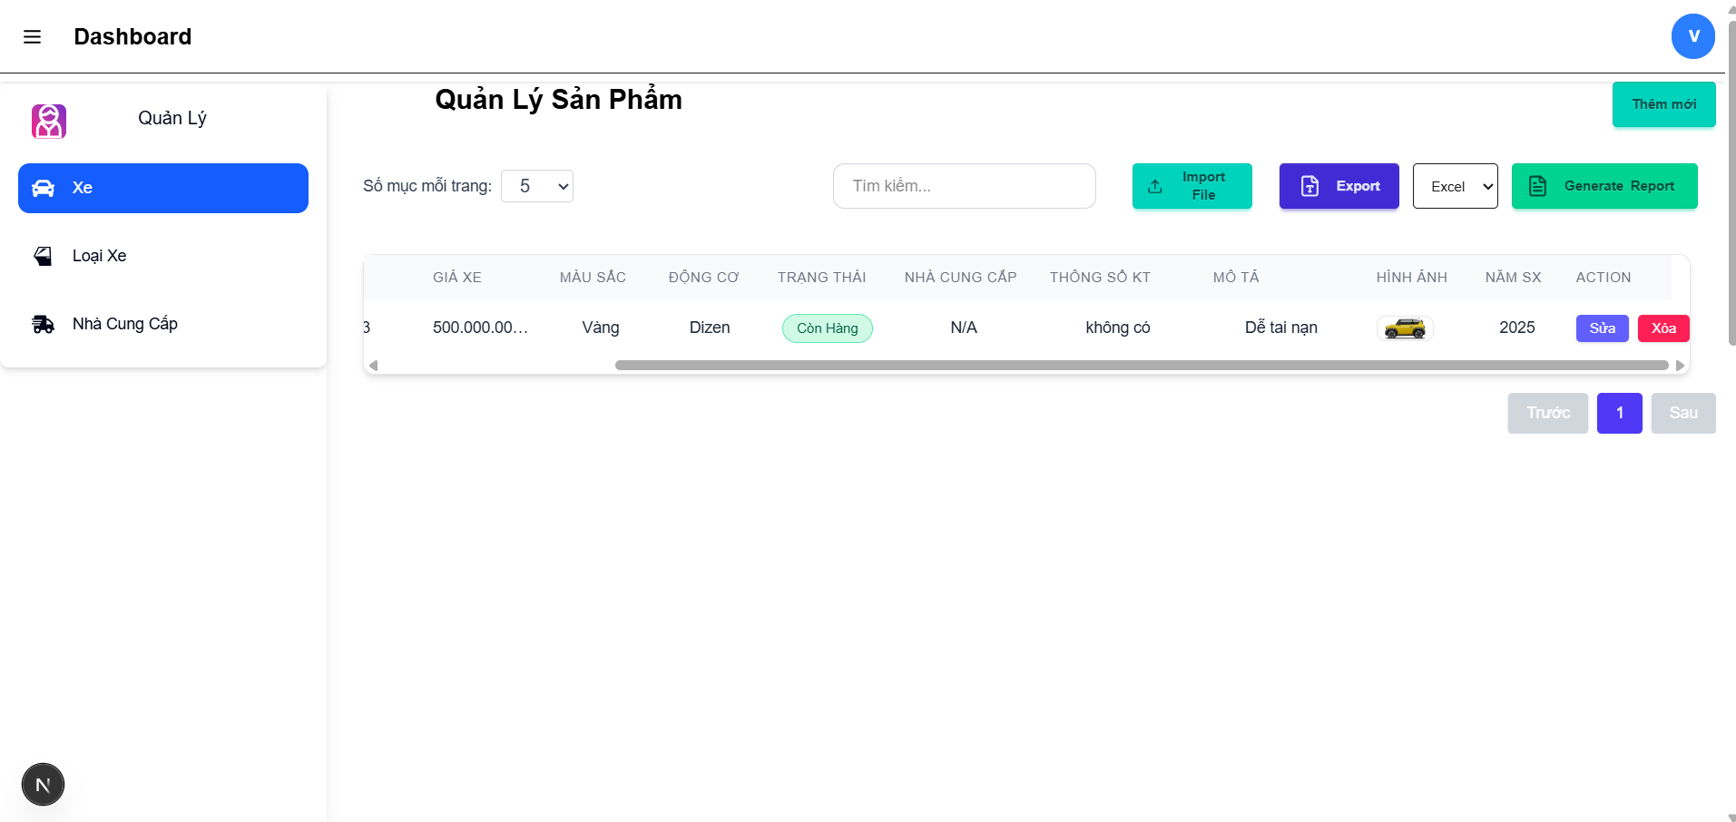 |  |  |  |  | 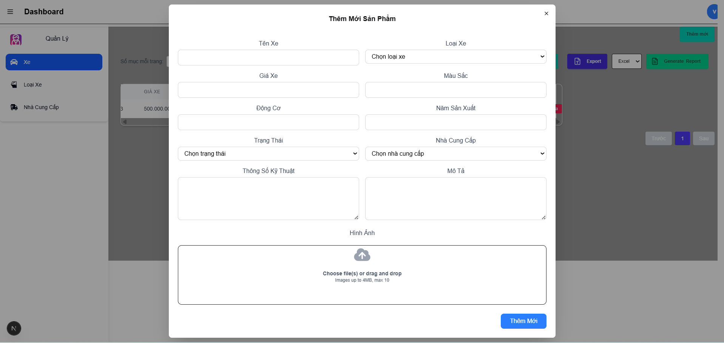
Test Case ID | Mô tả | Hành động | Điều kiện tiên quyết | Kết quả mong đợi | Kết quả thực tế | Kết quả |  |  | Kết quả |  |  | Chú thích
 |  |  |  |  |  | Vòng 1 |  |  | Vòng 2
 |  |  |  |  |  | Trạng thái | Ngày kiểm tra | Người kiểm tra | Trạng thái | Ngày kiểm tra | Người kiểm tra
GUI_SHOW Quản lý xe
GUI_QLX01 | [Thêm mới] Button |  |  | Text color : black - Status : enable | Text color : black - Status : enable | Passed | 2025-04-07 | Trí | Passed | 2025-04-07 | Trí
GUI_QLX02 | [Import File] Button |  |  | Text color : black - Status : enable | Text color : black - Status : enable | Passed | 2025-04-07 | Trí | Passed | 2025-04-07 | Trí
GUI_QLX03 | [Export] Button |  |  | Text color : white - Status : enable | Text color : white - Status : enable | Passed | 2025-04-07 | Trí | Passed | 2025-04-07 | Trí
GUI_QLX04 | [Generate Report] Button |  |  | Text color : black - Status : enable | Text color : black - Status : enable | Passed | 2025-04-07 | Trí | Passed | 2025-04-07 | Trí
GUI_QLX05 | [Sửa] Button |  |  | Text color : white - Status : enable | Text color : white - Status : enable | Passed | 2025-04-07 | Trí | Passed | 2025-04-07 | Trí
GUI_QLX06 | [Xóa] Button |  |  | Text color : white - Status : enable | Text color : white - Status : enable | Passed | 2025-04-07 | Trí | Passed | 2025-04-07 | Trí
GUI_QLX07 | [Trước] Button |  |  | Text color : white - Status : enable | Text color : white - Status : enable | Passed | 2025-04-07 | Trí | Passed | 2025-04-07 | Trí
GUI_QLX08 | [Tìm kiếm] Input |  |  | Text color : white - Status : enable | Text color : white - Status : enable | Passed | 2025-04-07 | Trí | Passed | 2025-04-07 | Trí
GUI_QLX09 | [Sau] Button |  |  | Text color : white - Status : enable | Text color : white - Status : enable | Passed | 2025-04-07 | Trí | Passed | 2025-04-07 | Trí
FUNCTION_SHOW Quản lý xe
FUNC-QLX01 | Kiểm tra chức năng thêm mới xe thành công | 1. Click vào nút thêm mới 2. Tên xe: VF3_2025 3. Loại xe: VF3 4. Giá xe: 500.000.000 5. Màu sắc: vàng 6. Động cơ: dizen 7. Trạng thái: còn hàng 8. Nhà cung cấp: Vinfast 9. Thông số kĩ thuật: ABC 10. Mô tả: ABC 11. Up hình ảnh 12. Thêm mới | Đăng nhập thành công | Hệ thống thông báo thêm thành công | Hệ thống thông báo thêm thành công | Passed | 2025-04-07 | Trí | Passed | 2025-04-08 | Trí
FUNC-QLX02 | Kiểm tra chức năng thêm mới xe không thành công | 1. Click vào nút thêm mới 2. Nhập bỏ qua các trường 12. Thêm mới | Đăng nhập thành công | Hệ thống thông báo "Vui lòng điền vào trường này" | Hệ thống thông báo "Vui lòng điền vào trường này" | Passed | 2025-04-07 | Trí | Passed | 2025-04-08 | Trí
FUNC-QLX03 | Kiểm tra chức năng tìm kiếm | 1. Click vào ô tìm kiếm 2. Nhập thông tin cần tìm | Đăng nhập thành công | Hệ thống hiển thị những dữ liệu cần tìm | Hệ thống hiển thị những dữ liệu cần tìm | Passed | 2025-04-07 | Trí | Passed | 2025-04-08 | Trí
FUNC-QLX04 | Kiểm tra chức năng import file | 1. Click vào nút import file 2. Chọn file excel bất kì 3. Nhấn nút open | Đăng nhập thành công | Hệ thống sẽ sao lưu dữ liệu từ excel lên | Hệ thống sẽ sao lưu dữ liệu từ excel lên | Passed | 2025-04-07 | Trí | Passed | 2025-04-08 | Trí
FUNC-QLX05 | Kiểm tra chức năng export | 1. Chọn kiểu file cần xuất 2. Click vào nút export | Đăng nhập thành công | Hệ thống sẽ xuất thông tin xe ra file cần xuất và down về máy | Hệ thống sẽ xuất thông tin xe ra file cần xuất và down về máy | Passed | 2025-04-07 | Trí | Passed | 2025-04-08 | Trí
FUNC-QLX06 | Kiểm tra chức năng generate report | 1. Click vào nút generate report | Đăng nhập thành công | Hệ thống xuất file báo cáo về máy | Hệ thống xuất file báo cáo về máy | Passed | 2025-04-07 | Trí | Passed | 2025-04-08 | Trí
FUNC-QLX07 | Kiểm tra chức năng sửa | 1. Click vào nút sửa và nhập thông tin cần sửa 2. Tên xe: VF9_2025 3. Loại xe: VF9 4. Giá xe: 500.000.000 5. Màu sắc: vàng 6. Động cơ: dizen 7. Trạng thái: còn hàng 8. Nhà cung cấp: Vinfast 9. Thông số kĩ thuật: ABC 10. Mô tả: ABC 11. Up hình ảnh 12. Thêm mới | Đăng nhập thành công | Hệ thống thông báo "sửa thành công" | Hệ thống thông báo "sửa thành công" | Passed | 2025-04-07 | Trí | Passed | 2025-04-08 | Trí
FUNC-QLX08 | Kiểm tra chức năng xóa | 1. Click vào chức năng xóa 2. Click vào nút ok để xóa | Đăng nhập thành công | Hệ thống thông báo "Xóa thành công" | Hệ thống thông báo "Xóa thành công" | Passed | 2025-04-07 | Trí | Passed | 2025-04-08 | Trí
FUNC-QLX09 | Kiểm tra chức năng qua trang | 1. Click vào nút sau | Đăng nhập thành công | Hệ thống hiển thị trang tiếp theo của danh sách | Hệ thống hiển thị trang tiếp theo của danh sách | Passed | 2025-04-07 | Trí | Passed | 2025-04-08 | Trí
FUNC-QLX10 | Kiểm tra chức năng lùi trang | 1. Click vào nút trước | Đăng nhập thành công | Hệ thống hiển thị trang trước của danh sách | Hệ thống hiển thị trang trước của danh sách | Passed | 2025-04-07 | Trí | Passed | 2025-04-08 | Trí

Quản lý loại xe
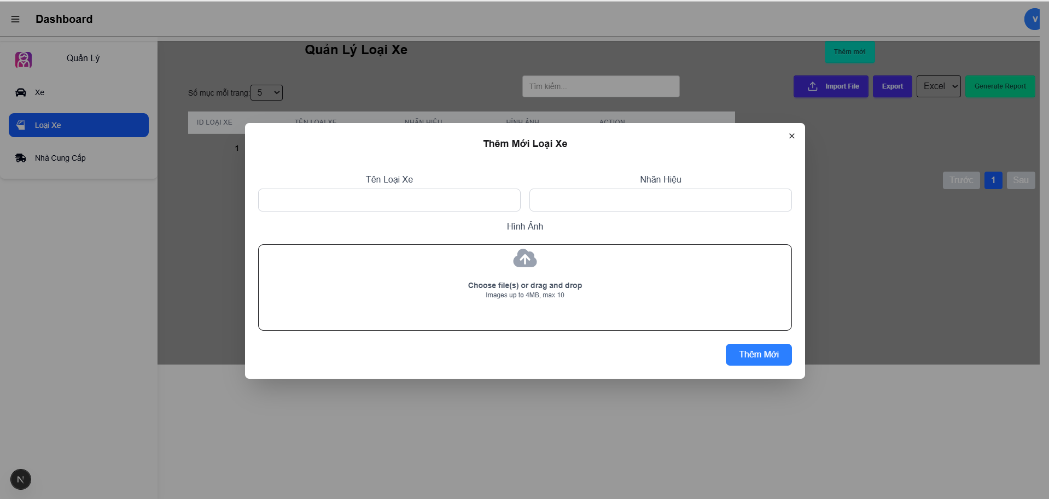
Project Name | Xây Dựng Website Bán Xe Tích Hợp AI Tư Vấn & Đặt Lịch Hẹn Trải Nghiệm
Module Code | Quản lý loại xe
 | Hoàn thành | Lỗi | Chưa kiểm tra | Bị chăn | Tổng số trường hợp thử nghiệm
Round 1 | 19 | 0 | 0 | 0 | 19
Round 2 | 19 | 0 | 0 | 0 | 19
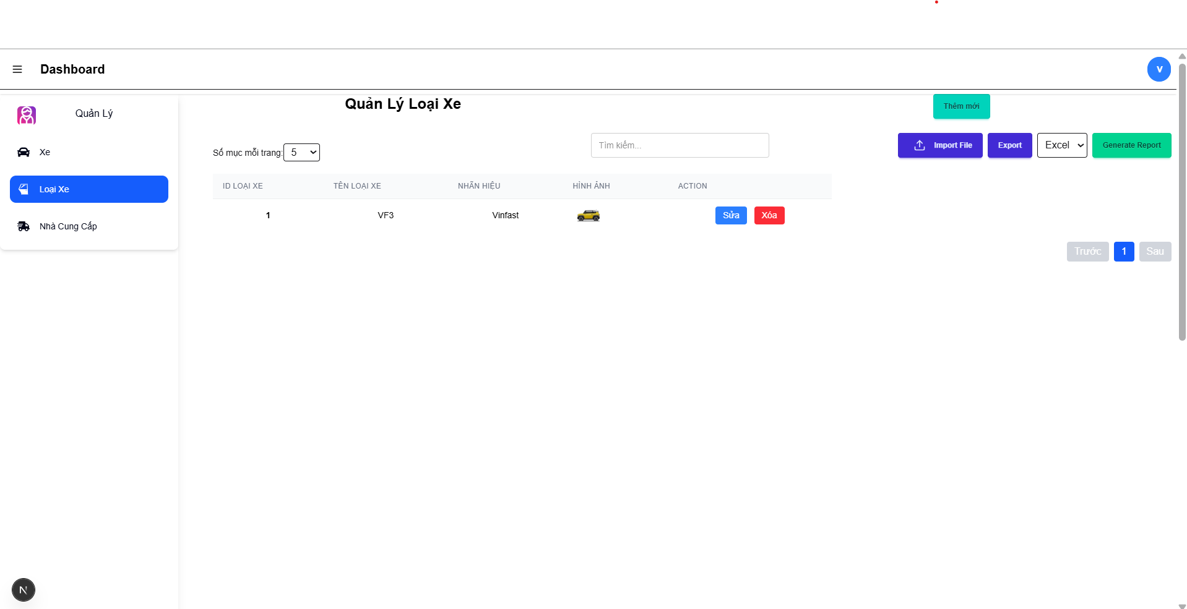
Test Case ID | Mô tả | Hành động | Điều kiện tiên quyết | Kết quả mong đợi | Kết quả thực tế | Kết quả |  |  | Kết quả |  |  | Chú thích
 |  |  |  |  |  | Vòng 1 |  |  | Vòng 2
 |  |  |  |  |  | Trạng thái | Ngày kiểm tra | Người kiểm tra | Trạng thái | Ngày kiểm tra | Người kiểm tra
GUI_SHOW Quản lý loại xe
GUI_QLX01 | [Thêm mới] Button |  |  | Text color : black - Status : enable | Text color : black - Status : enable | Passed | 2025-04-07 | Trí | Passed | 2025-04-07 | Trí
GUI_QLX02 | [Import File] Button |  |  | Text color : black - Status : enable | Text color : black - Status : enable | Passed | 2025-04-07 | Trí | Passed | 2025-04-07 | Trí
GUI_QLX03 | [Export] Button |  |  | Text color : white - Status : enable | Text color : white - Status : enable | Passed | 2025-04-07 | Trí | Passed | 2025-04-07 | Trí
GUI_QLX04 | [Generate Report] Button |  |  | Text color : black - Status : enable | Text color : black - Status : enable | Passed | 2025-04-07 | Trí | Passed | 2025-04-07 | Trí
GUI_QLX05 | [Sửa] Button |  |  | Text color : white - Status : enable | Text color : white - Status : enable | Passed | 2025-04-07 | Trí | Passed | 2025-04-07 | Trí
GUI_QLX06 | [Xóa] Button |  |  | Text color : white - Status : enable | Text color : white - Status : enable | Passed | 2025-04-07 | Trí | Passed | 2025-04-07 | Trí
GUI_QLX07 | [Trước] Button |  |  | Text color : white - Status : enable | Text color : white - Status : enable | Passed | 2025-04-07 | Trí | Passed | 2025-04-07 | Trí
GUI_QLX08 | [Tìm kiếm] Input |  |  | Text color : white - Status : enable | Text color : white - Status : enable | Passed | 2025-04-07 | Trí | Passed | 2025-04-07 | Trí
GUI_QLX09 | [Sau] Button |  |  | Text color : white - Status : enable | Text color : white - Status : enable | Passed | 2025-04-07 | Trí | Passed | 2025-04-07 | Trí
FUNCTION_SHOW Quản lý loại xe
FUNC-QLX01 | Kiểm tra chức năng thêm mới loại xe thành công | 1. Click vào nút thêm mới 2. Loại xe :VF3 3. Nhãn hiệu Vinfast 4. Up ảnh 5. Click vào nút thêm mới | Đăng nhập thành công | Hệ thống thông báo thêm thành công | Hệ thống thông báo thêm thành công | Passed | 2025-04-07 | Trí | Passed | 2025-04-07 | Trí
FUNC-QLX02 | Kiểm tra chức năng thêm mới xe không thành công | 1. Click vào nút thêm mới 2. Nhập bỏ qua các trường 12. Thêm mới | Đăng nhập thành công | Hệ thống thông báo "Vui lòng điền vào trường này" | Hệ thống thông báo "Vui lòng điền vào trường này" | Passed | 2025-04-07 | Trí | Passed | 2025-04-07 | Trí
FUNC-QLX03 | Kiểm tra chức năng tìm kiếm | 1. Click vào ô tìm kiếm 2. Nhập thông tin cần tìm | Đăng nhập thành công | Hệ thống hiển thị những dữ liệu cần tìm | Hệ thống hiển thị những dữ liệu cần tìm | Passed | 2025-04-07 | Trí | Passed | 2025-04-07 | Trí
FUNC-QLX04 | Kiểm tra chức năng import file | 1. Click vào nút import file 2. Chọn file excel bất kì 3. Nhấn nút open | Đăng nhập thành công | Hệ thống sẽ sao lưu dữ liệu từ excel lên | Hệ thống sẽ sao lưu dữ liệu từ excel lên | Passed | 2025-04-07 | Trí | Passed | 2025-04-07 | Trí
FUNC-QLX05 | Kiểm tra chức năng export | 1. Chọn kiểu file cần xuất 2. Click vào nút export | Đăng nhập thành công | Hệ thống sẽ xuất thông tin xe ra file cần xuất và down về máy | Hệ thống sẽ xuất thông tin xe ra file cần xuất và down về máy | Passed | 2025-04-07 | Trí | Passed | 2025-04-07 | Trí
FUNC-QLX06 | Kiểm tra chức năng generate report | 1. Click vào nút generate report | Đăng nhập thành công | Hệ thống xuất file báo cáo về máy | Hệ thống xuất file báo cáo về máy | Passed | 2025-04-07 | Trí | Passed | 2025-04-07 | Trí
FUNC-QLX07 | Kiểm tra chức năng sửa | 1. Click vào nút thêm mới 2. Loại xe :VF4 3. Nhãn hiệu Vinfast 4. Up ảnh 5. Click vào nút sửa | Đăng nhập thành công | Hệ thống thông báo "Cập nhật thành công" | Hệ thống thông báo "Cập nhật thành công" | Passed | 2025-04-07 | Trí | Passed | 2025-04-07 | Trí
FUNC-QLX08 | Kiểm tra chức năng xóa | 1. Click vào chức năng xóa 2. Click vào nút ok để xóa | Đăng nhập thành công | Hệ thống thông báo "Xóa thành công" | Hệ thống thông báo "Xóa thành công" | Passed | 2025-04-07 | Trí | Passed | 2025-04-07 | Trí
FUNC-QLX09 | Kiểm tra chức năng qua trang | 1. Click vào nút sau | Đăng nhập thành công | Hệ thống hiển thị trang tiếp theo của danh sách | Hệ thống hiển thị trang tiếp theo của danh sách | Passed | 2025-04-07 | Trí | Passed | 2025-04-07 | Trí
FUNC-QLX10 | Kiểm tra chức năng lùi trang | 1. Click vào nút trước | Đăng nhập thành công | Hệ thống hiển thị trang trước của danh sách | Hệ thống hiển thị trang trước của danh sách | Passed | 2025-04-07 | Trí | Passed | 2025-04-07 | Trí

Quản lý nhà cung cấp
Project Name | Xây Dựng Website Bán Xe Tích Hợp AI Tư Vấn & Đặt Lịch Hẹn Trải Nghiệm
Module Code | Quản lý nhà cung cấp
 | Hoàn thành | Lỗi | Chưa kiểm tra | Bị chăn | Tổng số trường hợp thử nghiệm
Round 1 | 19 | 0 | 0 | 0 | 19
Round 2 | 19 | 0 | 0 | 0 | 19
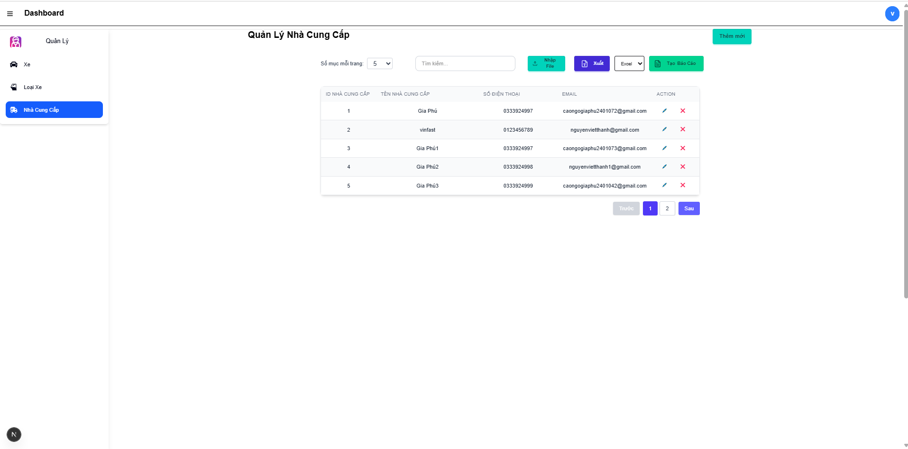 |  |  |  |  |  | 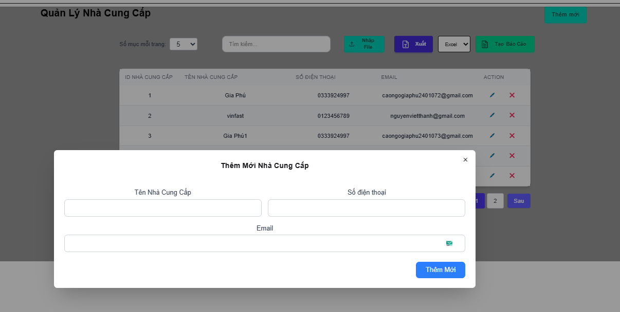
Test Case ID | Mô tả | Hành động | Điều kiện tiên quyết | Kết quả mong đợi | Kết quả thực tế | Kết quả |  |  | Kết quả |  |  | Chú thích
 |  |  |  |  |  | Vòng 1 |  |  | Vòng 2
 |  |  |  |  |  | Trạng thái | Ngày kiểm tra | Người kiểm tra | Trạng thái | Ngày kiểm tra | Người kiểm tra
GUI_SHOW Trang Quản lý nhà cung câp
GUI_QLX01 | [Thêm mới] Button |  |  | Text color : black - Status : enable | Text color : black - Status : enable | Passed | 2025-04-07 | Trí | Passed | 2025-04-07 | Trí
GUI_QLX02 | [Excel] Button |  |  | Text color : black - Status : enable | Text color : black - Status : enable | Passed | 2025-04-07 | Trí | Passed | 2025-04-07 | Trí
GUI_QLX05 | [Sửa] Button |  |  | Text color : white - Status : enable | Text color : white - Status : enable | Passed | 2025-04-07 | Trí | Passed | 2025-04-07 | Trí
GUI_QLX06 | [Xóa] Button |  |  | Text color : white - Status : enable | Text color : white - Status : enable | Passed | 2025-04-07 | Trí | Passed | 2025-04-07 | Trí
GUI_QLX07 | [Trước] Button |  |  | Text color : white - Status : enable | Text color : white - Status : enable | Passed | 2025-04-07 | Trí | Passed | 2025-04-07 | Trí
GUI_QLX08 | [Tìm kiếm] Input |  |  | Text color : white - Status : enable | Text color : white - Status : enable | Passed | 2025-04-07 | Trí | Passed | 2025-04-07 | Trí
GUI_QLX09 | [Sau] Button |  |  | Text color : white - Status : enable | Text color : white - Status : enable | Passed | 2025-04-07 | Trí | Passed | 2025-04-07 | Trí
FUNCTION_SHOW Quản lý nhà cung câp
FUNC-QLNCC01 | Kiểm tra chức năng thêm mới nhà cung cấp | 1. Click vào nút thêm mới 2. Nhập tên nhà cung cấp: vinfasr 3. Số điện thoại: 0123456789 4. Nhập email: votantri2006@gmail.com 5. Click thêm mới | Đăng nhập thành công | Hệ thống hiển thị danh sách đã thêm và thông báo "thêm thành công" | Hệ thống hiển thị danh sách đã thêm và thông báo "thêm thành công" | Passed | 2025-04-08 | Trí | Passed | 2025-04-08 | Trí
FUNC-QLX02 | Kiểm tra chức năng thêm mới xe không thành công | 1. Click vào nút thêm mới 2. Nhập bỏ qua các trường 12. Thêm mới | Đăng nhập thành công | Hệ thống thông báo "Vui lòng điền vào trường này" | Hệ thống thông báo "Vui lòng điền vào trường này" | Passed | 2025-04-08 | Trí | Passed | 2025-04-08 | Trí
FUNC-QLX03 | Kiểm tra chức năng tìm kiếm | 1. Click vào ô tìm kiếm 2. Nhập thông tin cần tìm | Đăng nhập thành công | Hệ thống hiển thị những dữ liệu cần tìm | Hệ thống hiển thị những dữ liệu cần tìm | Passed | 2025-04-08 | Trí | Passed | 2025-04-08 | Trí
FUNC-QLX04 | Kiểm tra chức năng import file | 1. Click vào nút import file 2. Chọn file excel bất kì 3. Nhấn nút open | Đăng nhập thành công | Hệ thống sẽ sao lưu dữ liệu từ excel lên | Hệ thống sẽ sao lưu dữ liệu từ excel lên | Passed | 2025-04-08 | Trí | Passed | 2025-04-08 | Trí
FUNC-QLX05 | Kiểm tra chức năng export | 1. Chọn kiểu file cần xuất 2. Click vào nút export | Đăng nhập thành công | Hệ thống sẽ xuất thông tin xe ra file cần xuất và down về máy | Hệ thống sẽ xuất thông tin xe ra file cần xuất và down về máy | Passed | 2025-04-08 | Trí | Passed | 2025-04-08 | Trí
FUNC-QLX06 | Kiểm tra chức năng generate report | 1. Click vào nút generate report | Đăng nhập thành công | Hệ thống xuất file báo cáo về máy | Hệ thống xuất file báo cáo về máy | Passed | 2025-04-08 | Trí | Passed | 2025-04-08 | Trí
FUNC-QLX07 | Kiểm tra chức năng sửa | 1. Click vào nút thêm mới 2. Nhập tên nhà cung cấp: vinfasr 3. Số điện thoại: 01234567899 4. Nhập email: votantri2006@gmail.com 5. Click vào nút sửa | Đăng nhập thành công | Hệ thống thông báo "Cập nhật thành công" | Hệ thống thông báo "Cập nhật thành công" | Passed | 2025-04-08 | Trí | Passed | 2025-04-08 | Trí
FUNC-QLX08 | Kiểm tra chức năng xóa | 1. Click vào chức năng xóa 2. Click vào nút ok để xóa | Đăng nhập thành công | Hệ thống thông báo "Xóa thành công" | Hệ thống thông báo "Xóa thành công" | Passed | 2025-04-08 | Trí | Passed | 2025-04-08 | Trí
FUNC-QLX09 | Kiểm tra chức năng qua trang | 1. Click vào nút sau | Đăng nhập thành công | Hệ thống hiển thị trang tiếp theo của danh sách | Hệ thống hiển thị trang tiếp theo của danh sách | Passed | 2025-04-08 | Trí | Passed | 2025-04-08 | Trí
FUNC-QLX10 | Kiểm tra chức năng lùi trang | 1. Click vào nút trước | Đăng nhập thành công | Hệ thống hiển thị trang trước của danh sách | Hệ thống hiển thị trang trước của danh sách | Passed | 2025-04-08 | Trí | Passed | 2025-04-08 | Trí

